关系图
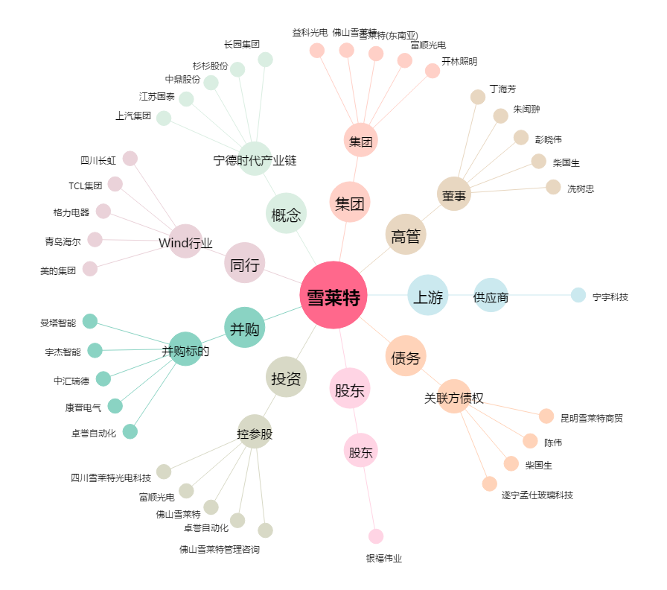
雪莱特[002076.SZ] - 关系概览图

